Přihláška R60 & R2
P Ř I H L Á Š K A
do soutěže
ROKYTNICKÁ ŠEDESÁTKA & ŠTAFETA DVOJIC

soutěž se koná dne 9.5.2026 v Rokytnici v Orlických horách
SDH:
Okres:
Kraj:

Jmenný seznam závodníků
poř. č. | příjmení, jméno |  | datum narození | KATEGORIE | evidenční číslo člena | podpis (mimo přípravku)
1
2
3
4
5
6
7
8
9
10
11
12
13
14
15
16
17
18
19
20
21
22
23
24
25
 |  |  |  | * Pokud svítí vedle řádku závodníka červená buňka, je špatně vyplněna kategorie závodníka vzhledem k jeho roku narození.
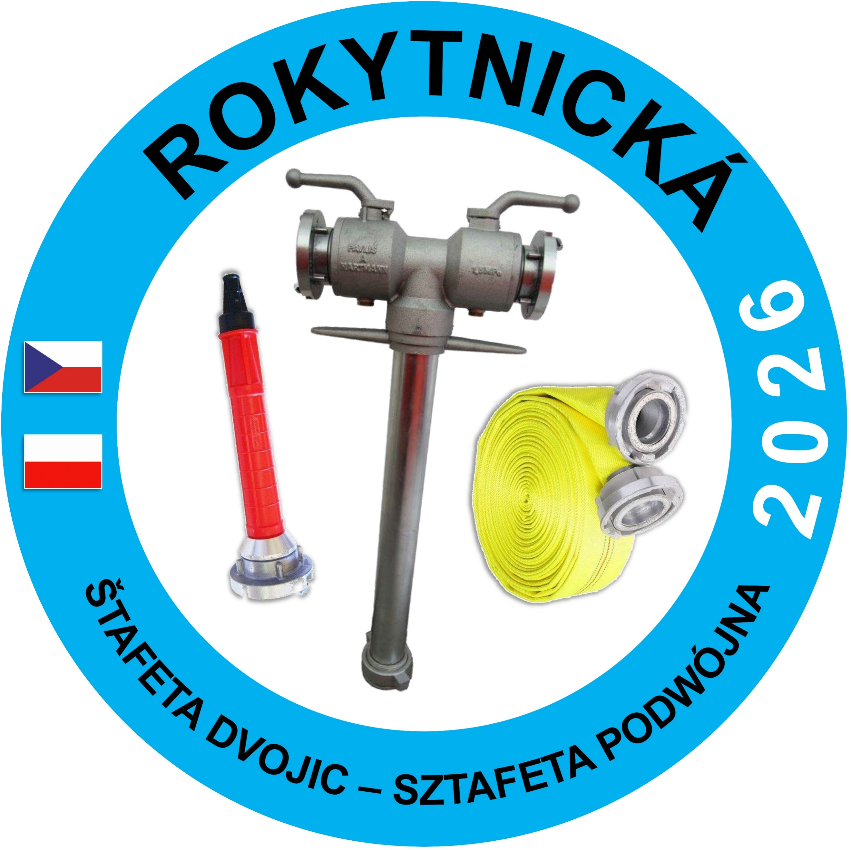
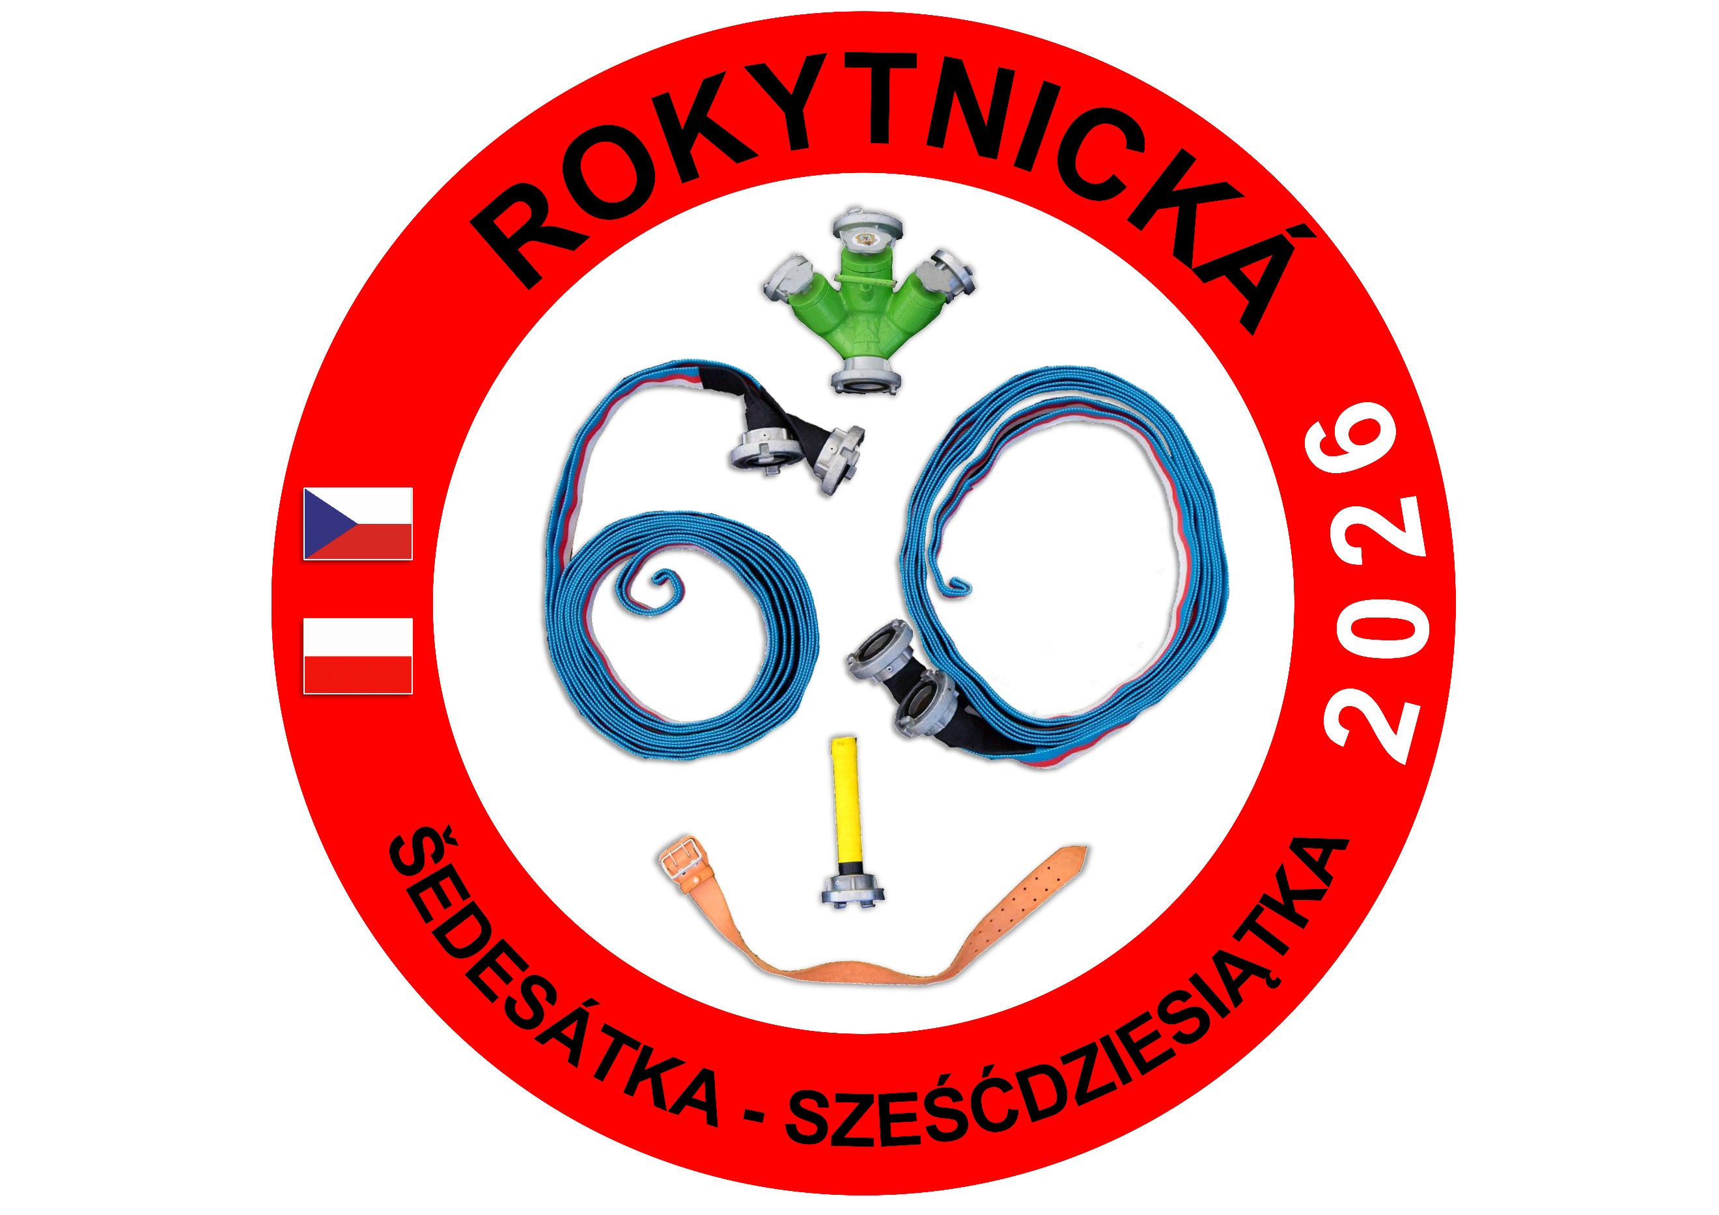
Štafeta dvojic (uvádějte počet 5 členných družstev)
PŘÍPRAVKA
MLADŠÍ
STARŠÍ

Závodníci svým podpisem dávají souhlas s využitím fotografických a jiných obrazových záznamů, které byly pořízeny oficiálně pověřenými členy štábu k dalším provozním účelům SH ČMS (plakáty, propagační předměty, informační tiskoviny apod.).

Vedoucí závodníků:
Jméno, příjmení: |  |  |  | Datum narození:

Telefon: |  |  |  | E-mail:

Adresa:

Podpis

Vedoucí závodníků stvrzuje svým podpisem, že zdravotní stav členů družstva je odpovídající k absolvování akce, na kterou se prostřednictvím této přihlášky přihlašují a rovněž, že zákonní zástupci členů družstva byli seznámeni s prohlášením o dalším využití obrazových materiálů. Dále stvrzuje, že veškeré technické a věcné prostředky PO použité v soutěži odpovídají Směrnici hry Plamen, jsou řádně přezkoušené, schválené a nejsou nijak upravené.

U kategorie přípravka se registrace sportovce nevyžaduje, pouze členství v SH ČMS.

POTVRZENÍ SDH:
Potvrzujeme, že všichni uvedení účastníci jsou členy SH ČMS, jsou registrovanými sportovci (mimo přípravku) a mají zaplaceny členské příspěvky na rok 2026.

 |  | razítko a podpis statutárního zástupce SDH

